传感器剪腿
PT9L操作作业指导书（标准）
编号：WI-PT9L-BI01
Type | Page | Progress Name | Ver.No | Date | Prepared | Checked | Approved
部件名称 | 页码 | 工序名称 | 版本 | 生效期 | 准备 | 审核 | 批准
插件探头 | 1/1 | 传感器剪腿 | 1.0 | 2024.06.20
物料名称及编码 | 工序 描述 | 图象 |  | 操作 | 设备工具名称 | 人员装备要求 | 要求
温度传感器 (物料信息见制造令BOM） |  | 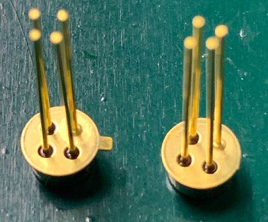 |  | 使用偏口钳将左图传感器凸点剪掉； | 偏口钳子（XXXXI-02QXXX或XXXXI-01XXXX） | 佩戴静电手腕带、指套 | 要求： 1、不得用手触摸传感器镜片，镜片无脏污、破损； 2、凸点完全剪掉； 风险：影响装配，测试不良品。

传感器凸点
剪点前
剪点后
 |  | 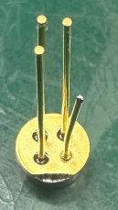 |  | 使用偏口钳子左图金色标识的管脚剪短2~3mm。 |  |  | 要求： 1、不得用手触摸传感器镜片，镜片无脏污、破损； 2、将带有金色标识的管脚剪短2~3mm。 风险：影响装配，测试不良品。

传感器金色标识

传感器总成
PT9L操作作业指导书（标准）
编号：WI-PT9L-BI02
Type | Page | Progress Name | Ver.No | Date | Prepared | Checked | Approved
部件名称 | 页码 | 工序名称 | 版本 | 生效期 | 准备 | 审核 | 批准
插件探头 | 1/1 | 传感器总成 | 1.0 | 2024.06.20
物料名称及编码 | 工序 描述 | 图象 |  | 操作 | 设备工具名称 | 人员装备要求 | 要求
温度传感器 (物料信息见制造令BOM） |  |  |  | 使用前核对制造令工艺卡与BOM |  | 佩戴静电手腕带、指套 | 要求： 1、镜片无脏污、破损； 2、凸点完全剪掉； 3、带有金色标识的管脚剪短2~3mm。 风险：影响装配，测试不良品。

金色标识
金属套 (物料信息见制造令BOM） |  |  |  | 使用前核对制造令工艺卡与BOM |  |  | 要求： 外观无破损、脏污等不良 风险：测试不良品。

压块 (物料信息见制造令BOM） |  |  |  | 使用前核对制造令工艺卡与BOM

金色标识
图1
 | 装探头 | 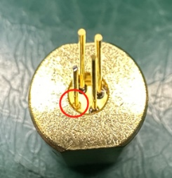 |  | 1、将温度传感器装入金属套（图1）； 2、将金属套，装入压块（图2）。 |  |  | 要求： 1、金属套、压块、传感器镜片外观无破损、脏污等不良； 2、剪脚正确，金色标识管脚比其他三个管脚腿短。 风险：测试不良品。

图2

传感器铆压
PT9L操作作业指导书（标准）
编号：WI-PT9L-BI03
Type | Page | Progress Name | Ver.No | Date | Prepared | Checked | Approved
部件名称 | 页码 | 工序名称 | 版本 | 生效期 | 准备 | 审核 | 批准
插件探头 | 1/1 | 传感器铆压 | 1.0 | 2024.06.20
物料名称及编码 | 工序 描述 | 图象 |  | 操作 | 设备工具名称 | 人员装备要求 | 要求
 | 放置探头 | 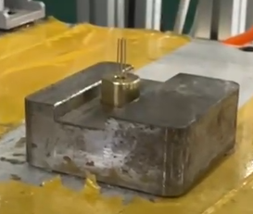 |  | 将安装好的探头，装入传感器压合工装内； | 气动压合工装（M029XXXXXX）PT2L(美亚)传感器压合工装（M0IAXXXXXX） | 佩戴白色手套 | 要求： 拿取传感器时，注意轻拿轻放，以免造成传感器腿粘连、弯曲影响焊接装配。 2、探头放置平稳；

 | 探头铆压 | 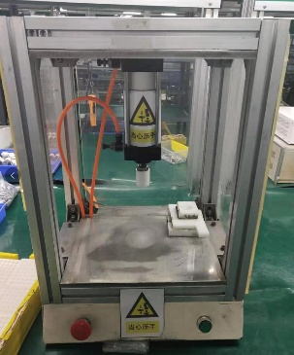 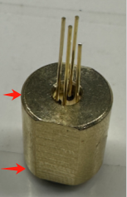 |  | 1、双手同时压下气动压合工装上的，两个按钮； 2、取出压合完成的传感器探头。 |  |  | 要求： 1、压合后探头高度：14.1±0.1mm，传感器、金属套无松动现象； 2、温度传感器镜头无脏污、破损现象； 3、设备压力调节0.6±0.05MPa,时间调节在3±1秒； 4、拿取传感器时，注意轻拿轻放，以免造成传感器腿粘连、弯曲影响焊接装配。 风险：测试不良品。

打硅脂
PT9L操作作业指导书（标准）
编号：WI-PT9L-BI04
Type | Page | Progress Name | Ver.No | Date | Prepared | Checked | Approved
部件名称 | 页码 | 工序名称 | 版本 | 生效期 | 准备 | 审核 | 批准
插件探头 | 1/1 | 打硅脂 | 1.0 | 2024.06.20
物料名称及编码 | 工序 描述 | 图象 |  | 操作 | 设备工具名称 | 人员装备要求 | 要求
导热硅脂(物料信息见制造令BOM） |  | 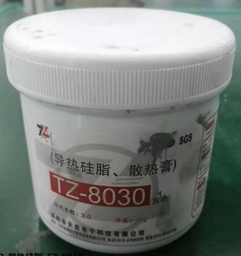 |  | 使用前核对制造令工艺卡与BOM
铆压好的探头
组成
 | 打硅脂 | 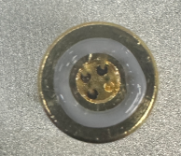 |  | 1、将PCB放入点胶工装内； 2、使用推子将导热硅脂推到钢网上，均匀来回反复三次； 3、取下探头 | 点胶工装 | 佩戴白色手套 | 要求： 1、PCB方向放置正确； 2、散热金属套不得粘有脏污、导热硅脂； 3、每个压块上所点的导热硅脂,硅脂净重≥0.02克即为合格；如果硅脂涂多了以后焊接会虚焊。 4、硅胶外包装标识明确（名称、开封后有效期、确认人、复核人）。 风险：性能不良

插传感器
PT9L操作作业指导书（标准）
编号：WI-PT9L-BI05
Type | Page | Progress Name | Ver.No | Date | Prepared | Checked | Approved
部件名称 | 页码 | 工序名称 | 版本 | 生效期 | 准备 | 审核 | 批准
插件探头 | 1/1 | 插传感器 | 1.0 | 2024.06.20
物料名称及编码 | 工序 描述 | 图象 |  | 操作 | 设备工具名称 | 人员装备要求 | 要求
涂好导热硅脂的探头
板上的4号插传感器金色标识的腿
PCB(物料信息见制造令BOM） |  | 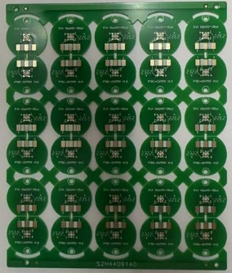 |  | 使用前核对制造令工艺卡与BOM
组成
 | 插传感器 |  |  | 将温度传感器的腿插入传感器板 |  | 佩戴白手套、静电手腕带 | 要求： 1、传感器的四个腿，分别插入传感器板“1、2、3、4”标识孔内，传感器标识金色腿（图2）必须插入传感器板标识“4”孔内（图1） 2、传感器板放置平稳； 3、PCB紧贴压块两者之间无缝隙； 4、导热硅脂不可溢出PCB过孔，不然会导致焊接虚焊。 风险：测试不良品。

焊传感器
PT9L操作作业指导书（标准）
编号：WI-PT9L-BI06
Type | Page | Progress Name | Ver.No | Date | Prepared | Checked | Approved
部件名称 | 页码 | 工序名称 | 版本 | 生效期 | 准备 | 审核 | 批准
插件探头 | 1/1 | 焊传感器 | 1.0 | 2024.06.20
物料名称及编码 | 工序 描述 | 图象 |  | 操作 | 设备工具名称 | 人员装备要求 | 要求
插好传感器的探头 |  |  |  | 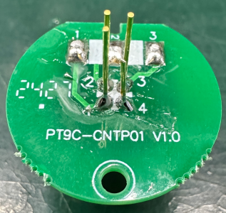
组成
 | 焊传感器 |  |  | 1、手持烙铁，如图红框内铜箔进行镀锡，共4个焊点（详细位置：1、2、3、4）。 2、将传感器管脚与基板焊接完成； | 电烙铁温度350℃~380℃焊接时间小于3秒（编号H005XXXXXX） |  | 要求： 1、焊点圆滑饱满； 2、焊点不可出现拉尖、连焊、虚焊、漏焊现象。 风险：测试不良品。

剪脚
PT9L操作作业指导书（标准）
编号：WI-PT9L-BI07
Type | Page | Progress Name | Ver.No | Date | Prepared | Checked | Approved
部件名称 | 页码 | 工序名称 | 版本 | 生效期 | 准备 | 审核 | 批准
插件探头 | 1/1 | 剪脚 | 1.0 | 2024.06.20
物料名称及编码 | 工序 描述 | 图象 |  | 操作 | 设备工具名称 | 人员装备要求 | 要求
焊好传感器的探头 |  |  |  | 将左图红色框多余管脚剪掉
焊点高度
 | 剪脚 |  |  | 左手抓探头，右手握偏口钳子（如图），齐焊点顶头，将部分多余的PIN脚剪掉 | 偏口钳子XXXXI-02QXXX/XXXXI-01XXXX |  | 要求：管脚腿剪到位，剪腿过程中 不能拉扯管脚 风险：测试不良
 | 剪腿完成的探头 |  |  |  |  |  | 要求： 传感器剪腿后，焊点高度不得超过：1.3±0.2mm 风险：性能不良

镀锡
PT9L操作作业指导书（标准）
编号：WI-PT9L-BI08
Type | Page | Progress Name | Ver.No | Date | Prepared | Checked | Approved
部件名称 | 页码 | 工序名称 | 版本 | 生效期 | 准备 | 审核 | 批准
插件探头 | 1/1 | 镀锡 | 1.0 | 2024.06.20
物料名称及编码 | 工序 描述 | 图象 |  | 操作 | 设备工具名称 | 人员装备要求 | 要求
 | 镀锡 | 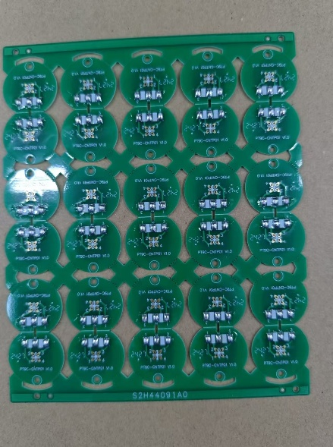 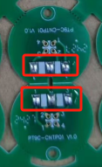 |  | 手持烙铁，如图红框内铜箔进行镀锡，共3个焊点（详细位置：1、2、3）。 | 电烙铁温度350℃~380℃焊接时间小于3秒（编号H005XXXXXX） |  | 要求： 1、焊点圆滑饱满； 2、焊点不可出现拉尖、连焊、虚焊、漏焊现象。 风险：测试不良品。

分板
PT9L操作作业指导书（标准）
编号：WI-PT9L-BI09
Type | Page | Progress Name | Ver.No | Date | Prepared | Checked | Approved
部件名称 | 页码 | 工序名称 | 版本 | 生效期 | 准备 | 审核 | 批准
插件探头 | 1/1 | 分板 | 1.0 | 2024.06.20
物料名称及编码 | 工序 描述 | 图象 |  | 操作 | 设备工具名称 | 人员装备要求 | 要求
 | 分板 | 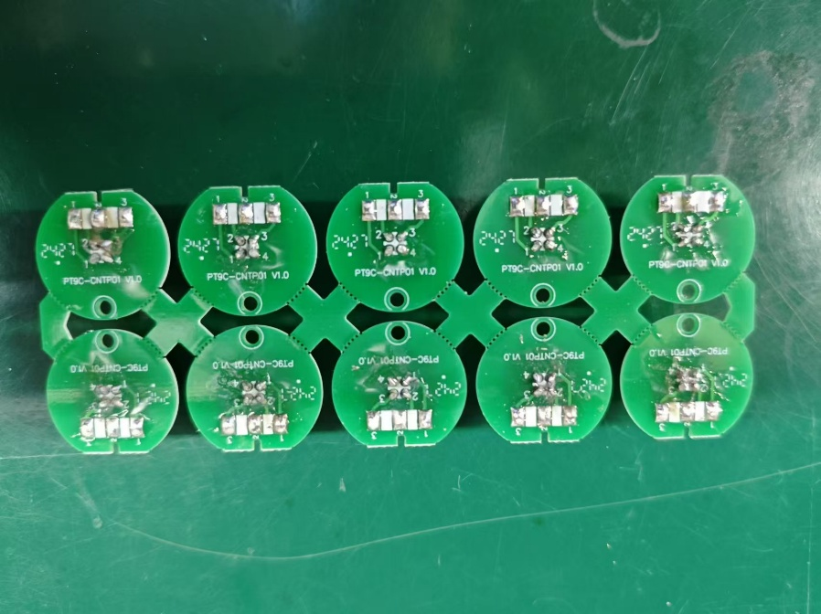 |  | 1、左手握紧基板边缘，沿探头板边缘有效孔将基板板边依次分开； 2、双手握紧拆分板边后的探头板将探头板拆分至2排或者1排。 |  | 佩戴防静电手套或静电手腕带 | 要求： 1、拆分时不要碰到探头板上的元器件； 2、双手拆分探头时，均匀用力不要按压在探头板元器件上； 3、分板时双手不可抓取探头进行裂片，避免探头受力导致焊点虚焊。 风险：分板不良；

焊线
PT9L操作作业指导书（标准）
编号：WI-PT9L-BI10
Type | Page | Progress Name | Ver.No | Date | Prepared | Checked | Approved
部件名称 | 页码 | 工序名称 | 版本 | 生效期 | 准备 | 审核 | 批准
插件探头 | 1/1 | 焊线 | 1.0 | 2024.06.20
物料名称及编码 | 工序 描述 | 图象 |  | 操作 | 设备工具名称 | 人员装备要求 | 要求
 | 分好的探头 | 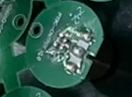
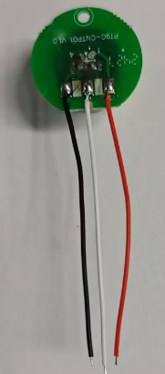
连接线 (物料信息见制造令BOM） |  |  |  |  |  |  | （长50mm 红）规格型号符合BOM要求，无破损
连接线 (物料信息见制造令BOM） |  |  |  |  |  |  | （长50mm 白）规格型号符合BOM要求，无破损
连接线 (物料信息见制造令BOM） |  |  |  |  |  |  | （长50mm 黑）规格型号符合BOM要求，无破损
 | 焊线 | 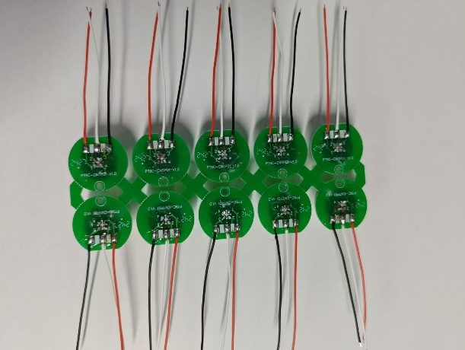 |  | 取红、白、黑三种连接线，分别在插件探头的1.2.3三个脚上焊接（1脚焊红色；2脚焊白色；3脚焊黑色） | 电烙铁温度350℃~380℃焊接时间小于3秒（编号H005XXXXXX） | 佩戴静电手腕带 | 要求： 1、焊点要饱满,不可露线； 2、不可出现拉尖现象 3、 风险：外观不良

涂三防漆
PT9L操作作业指导书（标准）
编号：WI-PT9L-BI11
Type | Page | Progress Name | Ver.No | Date | Prepared | Checked | Approved
部件名称 | 页码 | 工序名称 | 版本 | 生效期 | 准备 | 审核 | 批准
插件探头 | 1/1 | 涂三防漆 | 1.0 | 2024.06.20
物料名称 | 工序 描述 | 图象 |  |  | 设备工具名称 | 装备要求 | 要求
三防漆 |  | 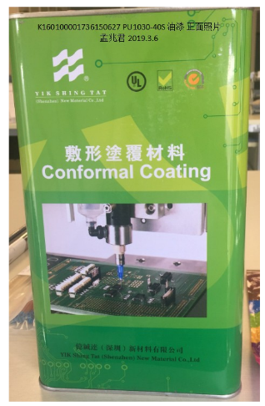
三防漆涂抹区域
焊好线的探头 |  | 
 | 涂三防漆 | 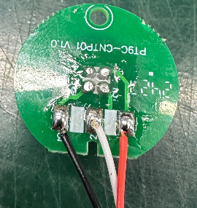 |  | 使用毛刷将传感器板表面涂抹三防漆 | 毛刷、三防漆 | 佩戴静电手腕带 | 要求 1、三防漆涂抹均匀，不得粘连到其他部件； 2、三防漆涂抹必须完全覆盖传感器的四个焊点。 风险：性能不良

插件焊点检验
PT9L操作作业指导书（标准）
编号：WI-PT9L-BI12
Type | Page | Progress Name | Ver.No | Date | Prepared | Checked | Approved
部件名称 | 页码 | 工序名称 | 版本 | 生效期 | 准备 | 审核 | 批准
插件探头 | 1/1 | 插件焊点检验 | 1.0 | 2024.06.20
物料名称 | 工序 描述 | 图象 |  | 操作 | 设备工具名称 | 人员装备要求 | 要求
插件探头 | 检验 |  |  | 1、拿取焊接完的插件探头，进行外观检验 2、检验完毕后记录《检测员工作日报》 |  | 佩戴静电手腕带 | 要求 1、焊点饱满不可出现拉尖、连焊、虚焊、漏焊现象； 2、焊线顺序正确，线头根部露出的长度不得超出线径的两倍与1.5mm中的最小值； 3、焊点位置不可溢出导热硅脂； 4、传感器镜片无脏污、破损。 风险：测试不良品。

 |  | 

下排静置
PT9L操作作业指导书（标准）
编号：WI-PT9L-BI13
Type | Page | Progress Name | Ver.No | Date | Prepared | Checked | Approved
部件名称 | 页码 | 工序名称 | 版本 | 生效期 | 准备 | 审核 | 批准
插件探头 | 1/1 | 下盘 | 1.0 | 2024.06.20
物料名称及编码 | 工序 描述 | 图象 |  | 操作 | 设备工具名称 | 人员装备要求 | 要求
插件探头 | 下盘静置 | 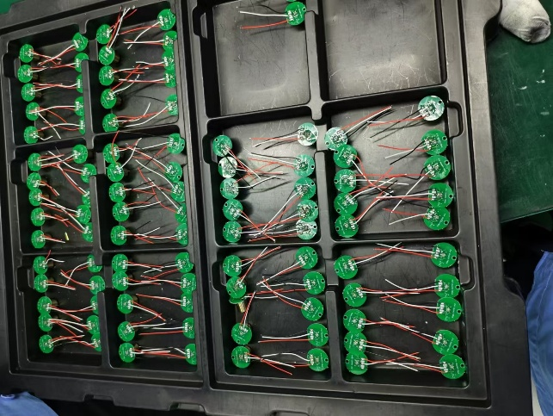 |  | 将刷好三防漆的传感器组件下排静置，然后将其整齐的排列于相对应的周转盘内，然后放入“待验区”。 |  | 佩戴静电手腕带 | 要求： 1.周转盘内无脏污异物，使用前使用气枪除尘； 2.码放平稳整齐，静置时间≥24小时； 3.装周转盘时若无特殊要求同一种机型和制造令不允许有两个以上的零头； 4.包装数量须准确，且不得将不同机种和制造令的探头混包； 5.周转盘最上层不允许摆放插件探头，以免对镜头造成污染。 风险：数量不准确，测试不良品。

